Sheet1
v0.1 | 共振干涉法测空气声速

测量次数 | 振幅最大位置(mm) | 测量次数 | 振幅最大位置(mm) | Δl=(l(n+6)-ln)/6 (mm) | (Δl-Δl bar)^2
1 | 32.10 | 7 | 59.72 | 4.60 | 2.7777777778E-06
2 | 36.78 | 8 | 64.32 | 4.59 | 0.000225
3 | 41.30 | 9 | 69.00 | 4.62 | 0.00013611111111
4 | 45.98 | 10 | 73.64 | 4.61 | 0.000025
5 | 50.48 | 11 | 78.18 | 4.62 | 0.00013611111111
6 | 55.20 | 12 | 82.76 | 4.59 | 0.00013611111111
 |  |  | Δl bar | 4.60

 | f空气(Hz) |  | 37697
 | f水(Hz) |  | 34762
 | 室温(℃) |  | 17.7

 | 测量值 |  | 347.18937 | m/s（留两位小数）
 | 理论值 |  | 342.02035623 | m/s（留两位小数）
 | 绝对误差Δv |  | 5.1690137655 | m/s（留两位小数）
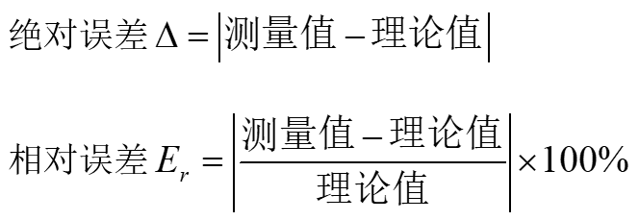
 | 相对误差Er |  | 1.511% | (留一位小数)

 | 有效数字取舍仅供参考。取几位有效数字、各类计算过程请在报告中注明。
 | 使用方法：输入蓝底数据即可。

 | 制作: | 机械学院 24级 momooo
 | Last Updated: | 2025.12.16 21:17

Sheet2
相位比较法测水中声速

测量次数 | 斜直线位置(mm) | 测量次数 | 斜直线位置(mm) | Δl=(l(n+6)-ln)/6 (mm) | (Δl-Δl bar)^2
1 | 39.22 | 7 | 179.50 | 23.38 | 1.5876
2 | 65.00 | 8 | 201.72 | 22.79 | 0.44444444444
3 | 88.64 | 9 | 219.38 | 21.79 | 0.1089
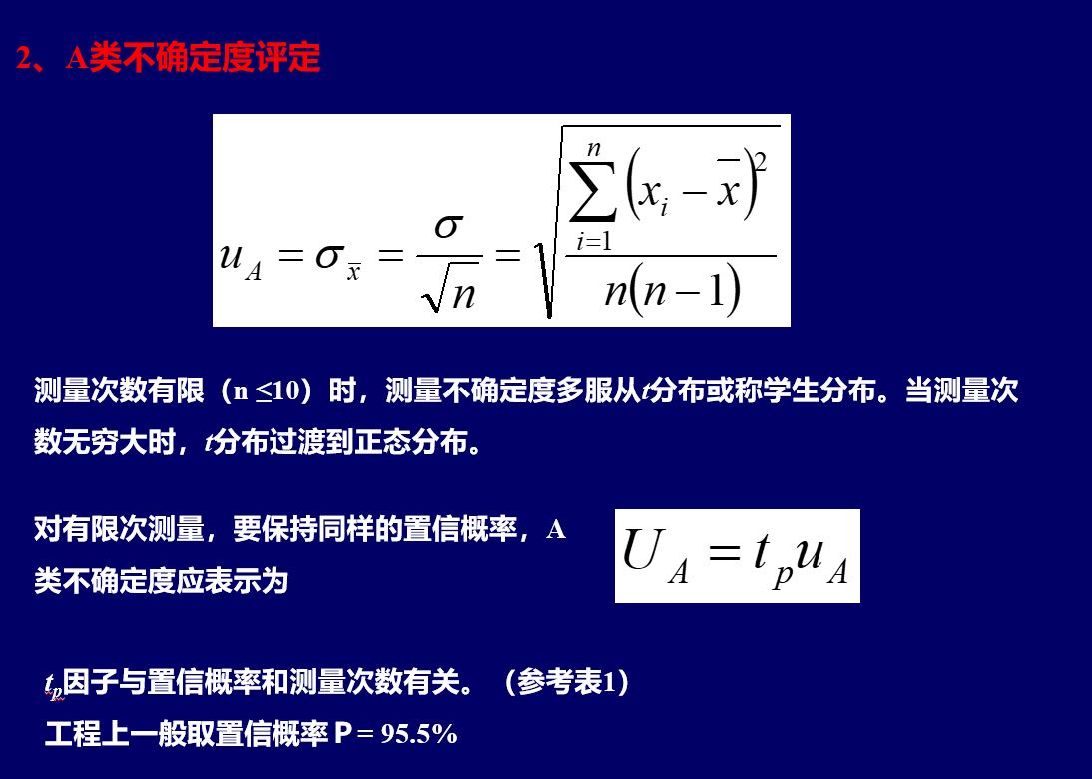
4 | 110.80 | 10 | 239.72 | 21.49 | 0.40111111111
5 | 135.60 | 11 | 264.98 | 21.56 | 0.30987777778
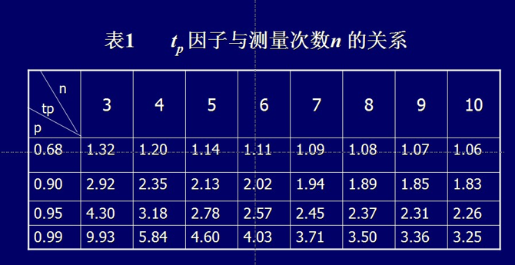
6 | 157.46 | 12 | 287.74 | 21.71 | 0.16537777778
 |  |  | Δl bar | 22.12

 |  | f水(Hz) | 34762 | ←自动引用，不用输

 |  | 测量值 | 1.53787E+03 | m/s(留四位有效数字)

 |  | Δl bar | 22.12 | mm
 |  | uA | 1.5856941464 | mm(计算中间过程，可留三位有效数字)
 |  | tp | 2.57 | (p=95.5%,n=6)
 |  | UA | 4.0752339562 | mm（保留一位）

